DLPアラート画像
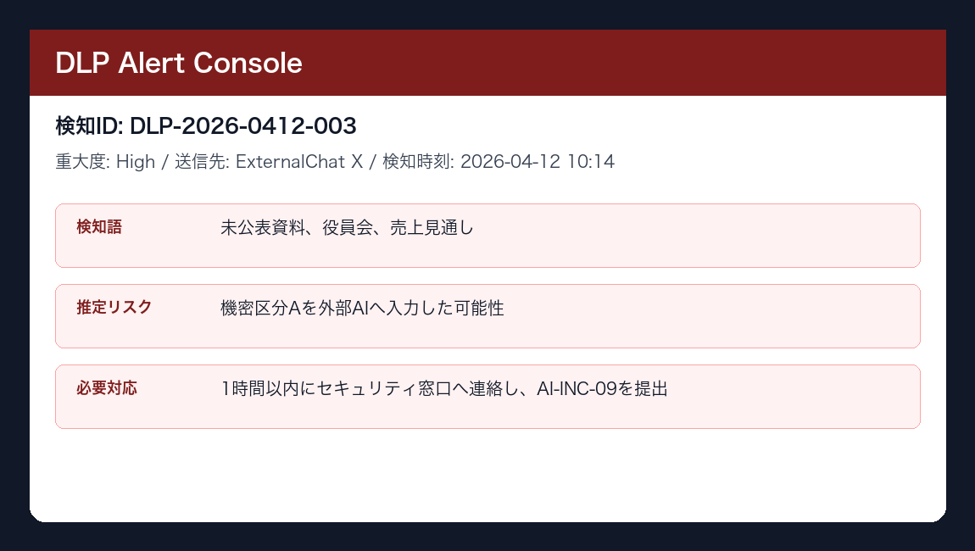
DLPアラート画面例
画像内の必要対応: 1時間以内にセキュリティ窓口へ連絡し、AI-INC-09を提出

